架构
架构

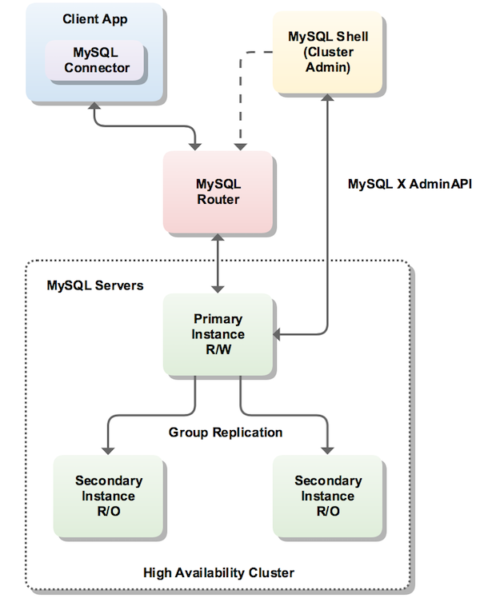
 | No. | 角色 | 安装软件 | 备注
 | 1 | 客户机 | 应用程序 MySQL Router 8.0.19 | MySQL官方建议Router安装在客户机
 | 2 | 主服务器 | MySQL Server 8.0.19 X64 MySQL Shell 8.0.19 X64 | Shell可以在任意一台可连通的机器，为了简化，后文以安装在主服务器为例
 | 3 | 从服务器 | MySQL Server 8.0.19 X64

MySQL Server
▼安装组件

 | No. | 组件名称 |  | 説明
 | 1 | MySQL Server 8.0.19 X64 |  | 数据库

▼安装
 | 1、从官网下载MySQL Installer安装包（https://dev.mysql.com/downloads/windows/installer/8.0.html）
 | 2、运行mysql-installer-community-8.0.19.0.msi
 | 3、选择Custom（仅初次安装出现）
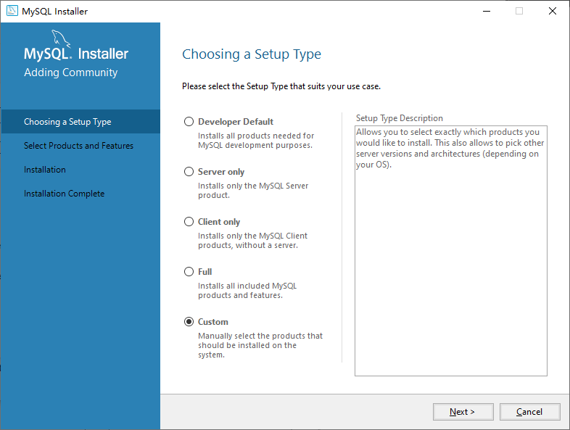

 | 4、选择待安装组件
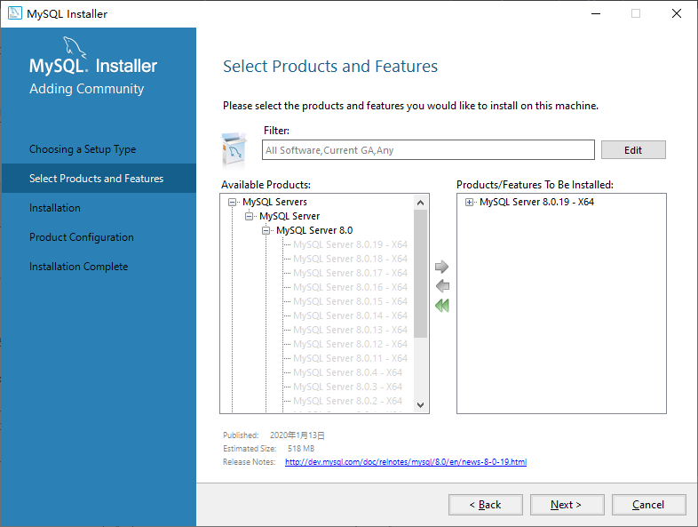

 | 5、安装
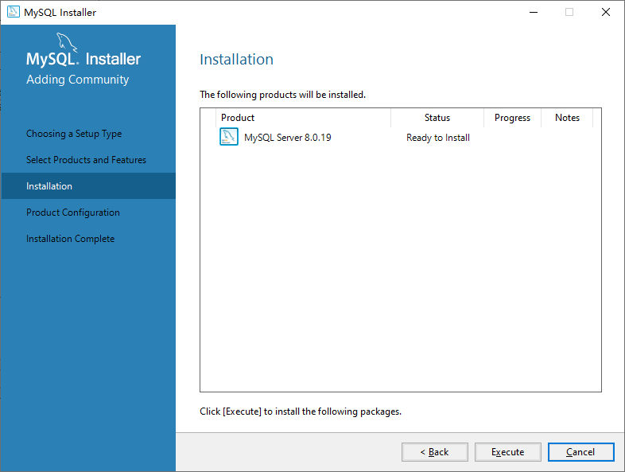

 | 6、配置
 | 注：高可用选择Standalone MySQL Server，是因为多次试验均发现，若此处选择InnoDB Cluster->Add Local MySQL Server Instance to an InnoDB Cluster，最后总是会失败。。
 | 此处只是为了初始化配置（主要是root密码），后续我们会通过命令行重新配置为InnoDB Cluster
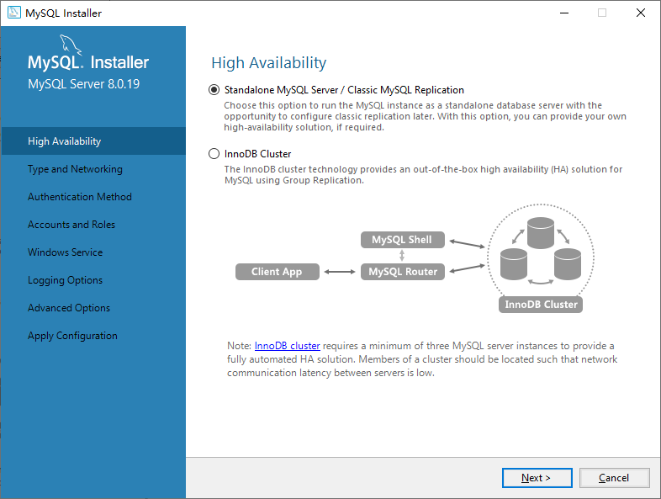

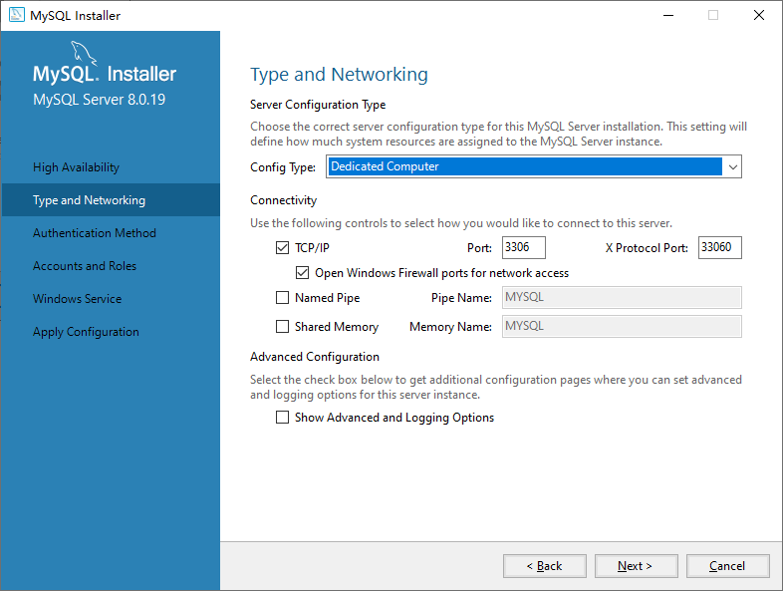

 |  |  |  |  | ←该选项决定MySQL Server可用内存量的多少，Dedicated最多，相对来说性能也最高
 |  |  |  |  | 建议现场部署时选Dedicated Computer，开发机可以选Development Computer

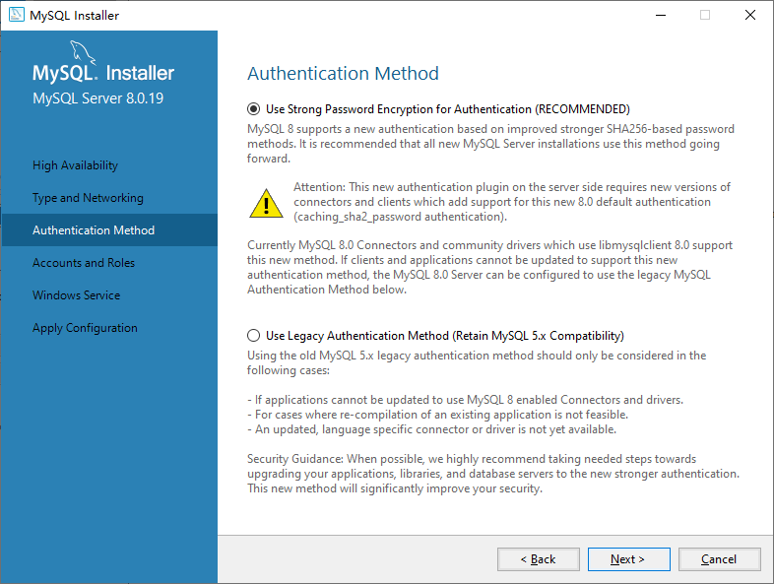

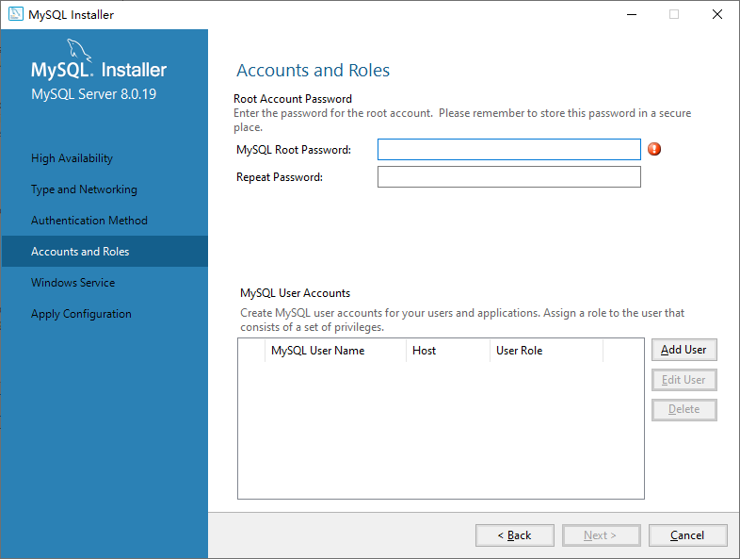

 |  |  |  |  | ←设定root账号的密码，必填项
 |  |  |  |  | ←确认root账号的密码，必填项



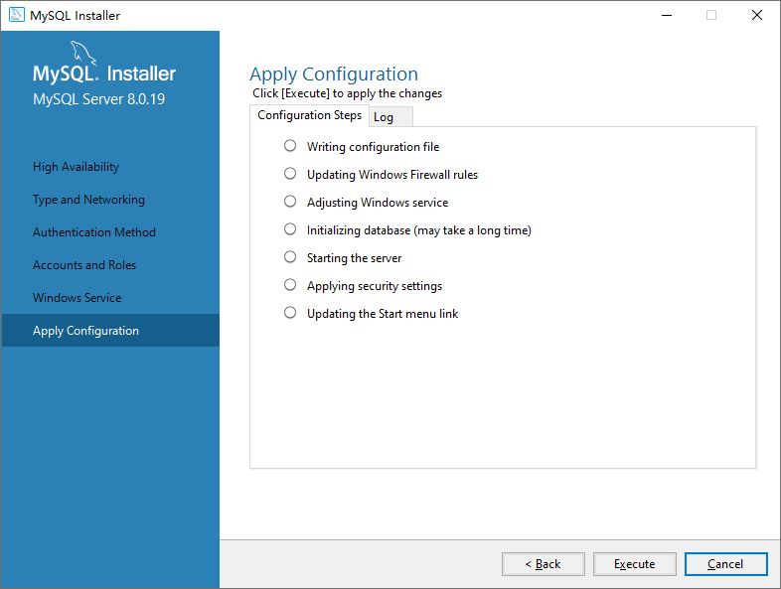

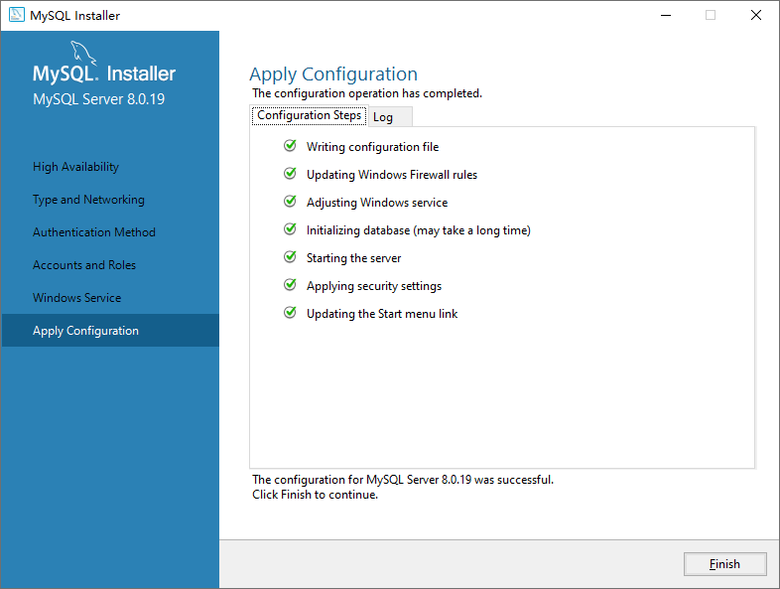

 | 7、命令行配置
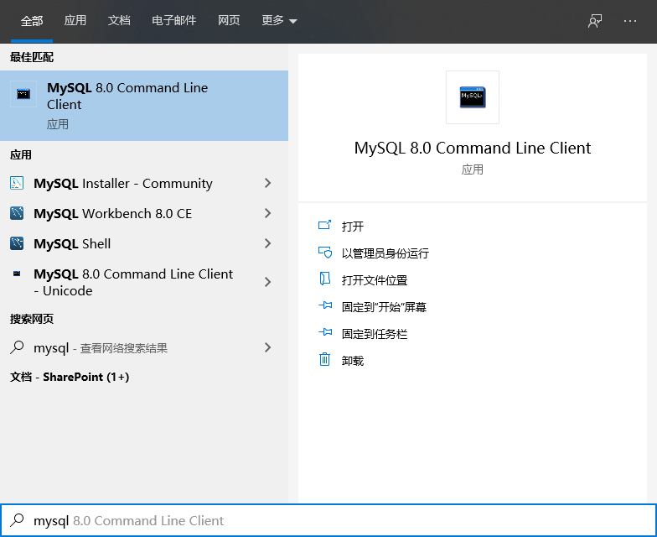

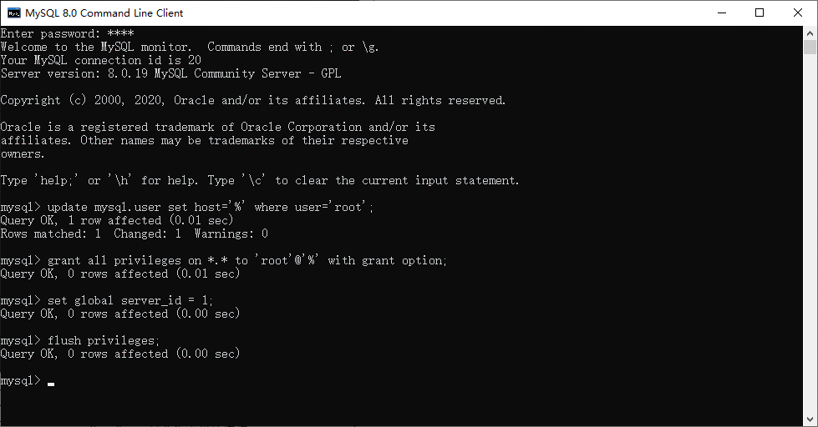
①

②

③

④

⑤

 | No. | 操作 | 命令行 | 说明
 | ① | 登录 | 输入root账号的密码
 | ② | 修改root访问权限 | update mysql.user set host='%' where user='root'; | localhost: 只允许本机的连接 %：允许来自任何ip的连接
 | ③ | 修改root操作权限 | grant all privileges on *.* to 'root'@'%' with grant option; | 授权所有权限（读、写、备份等等）
 | ④ | 修改server_id | set global server_id = 1; | 每台服务器的server_id必须唯一（默认为1）
 | ⑤ | 刷新用户权限 | flush privileges; | 在上述权限操作后一定记得执行

 | 8、防火墙入站规则设置

 | No. | 端口 | 规则名称 | 说明
 | ① | 3306 | Port 3306 | 安装后自动添加
 | ② | 33060 | Port 33060 | 安装后自动添加
 | ③ | 33061 | Port 33061 | 需要手动添加

MySQL Shell
▼安装组件

 | No. | 组件名称 |  | 説明
 | 1 | MySQL Shell 8.0.19 X64 |  | 命令行界面，主要用于管理innoDB Cluster

▼安装
 | 1、从官网下载MySQL Installer安装包（https://dev.mysql.com/downloads/windows/installer/8.0.html）
 | 2、运行mysql-installer-community-8.0.19.0.msi
 | 3、选择Custom（仅初次安装出现）

 | 4、选择待安装组件
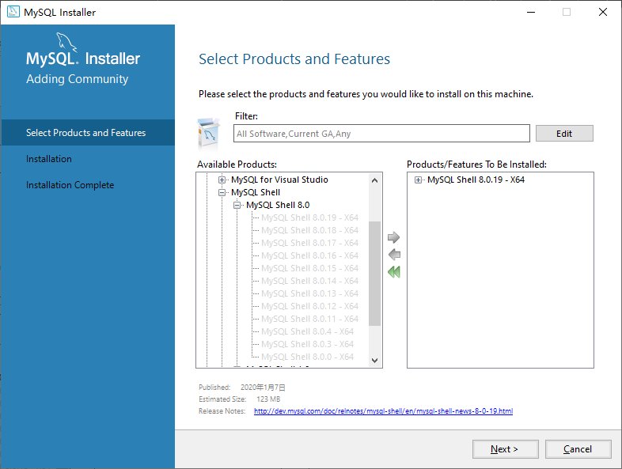

 | 5、安装


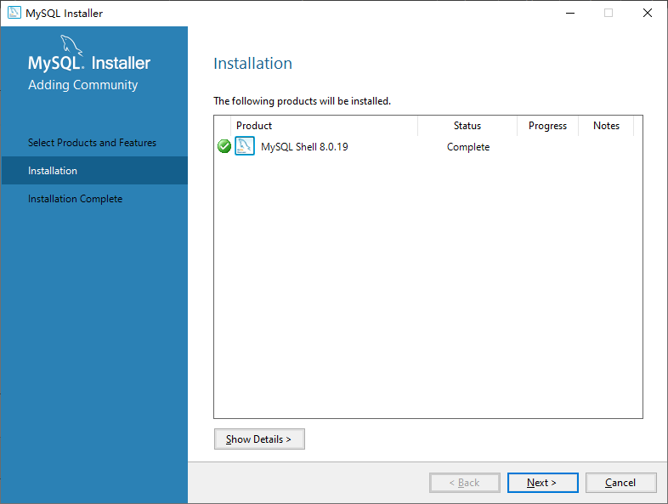

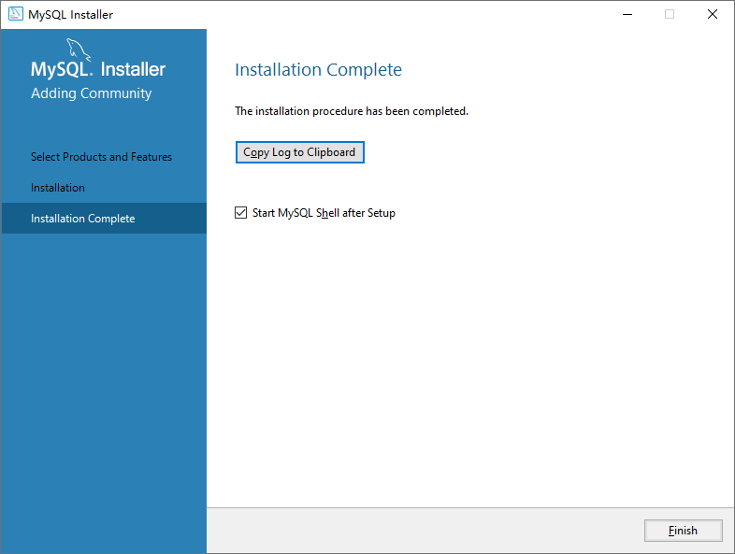

 | 5、命令行配置
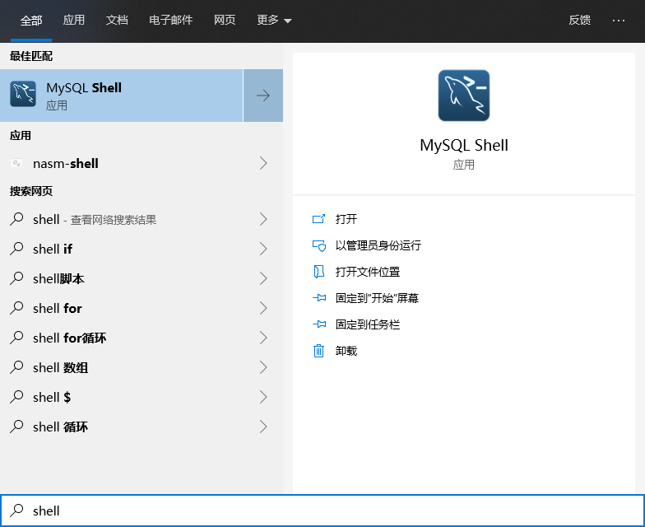

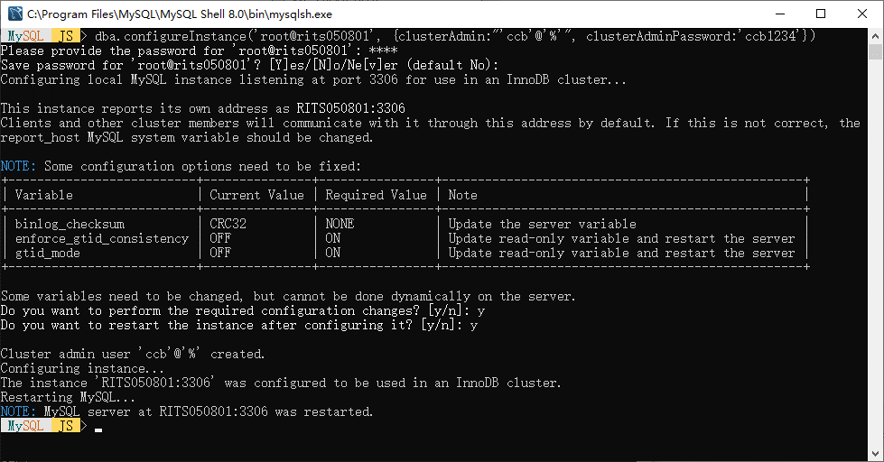
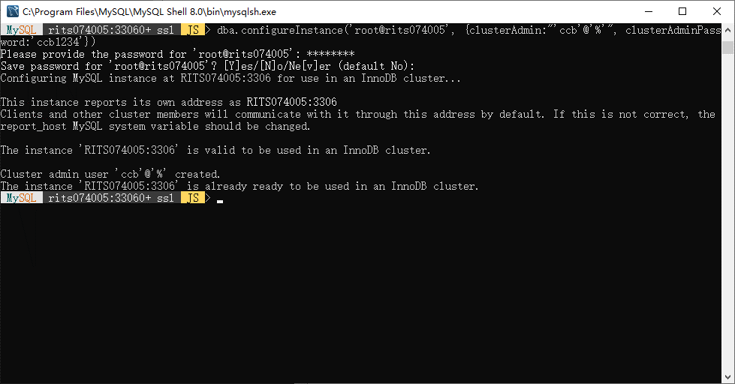
①

②

③

 | No. | 操作 | 命令行 | 说明
 | ① | 配置innoDB Cluster | dba.configureInstance('root@rits050801', {clusterAdmin:"'ccb'@'%'", clusterAdminPassword:'ccb1234'}) dba.configureInstance('root@rits074005', {clusterAdmin:"'ccb'@'%'", clusterAdminPassword:'ccb1234'}) dba.configureInstance('root@rits050302', {clusterAdmin:"'ccb'@'%'", clusterAdminPassword:'ccb1234'}) | 1、会自动将该服务器配置为innoDB Cluster 2、会在各服务器上自动创建一个名为ccb的账号，其密码为ccb1234，其访问权限是% 3、各服务器上，clusterAdmin和clusterAdminPassword必须一致 4、上面左右两图的情况都是正常的，左图常见于新环境，右图常见于既存环境
 | ② | 输入密码 | - | 输入root账号的密码
 | ③ | 确认系统询问 | - | 全部选y即可

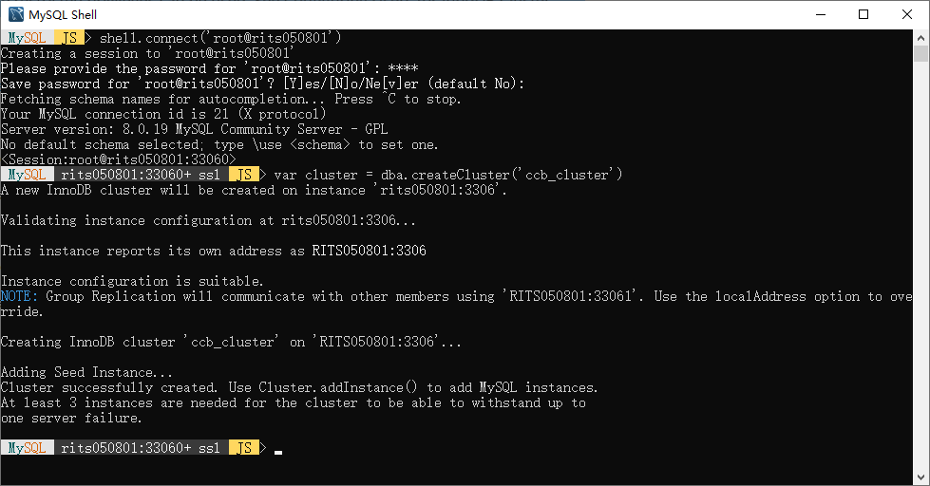
④

⑤

⑥

 | No. | 操作 | 命令行 | 说明
 | ④ | 登录主服务器 | shell.connect('root@rits050801')
 | ⑤ | 输入密码 |  | 主服务器root账号的密码
 | ⑥ | 创建Cluster实例 | var cluster = dba.createCluster('ccb_cluster') | 1、ccb_cluster是该cluster实例的名字，如果需要可以改名 2、等号左边的cluster是创建得到的实例的变量，后面会用到 如果需要可以改名

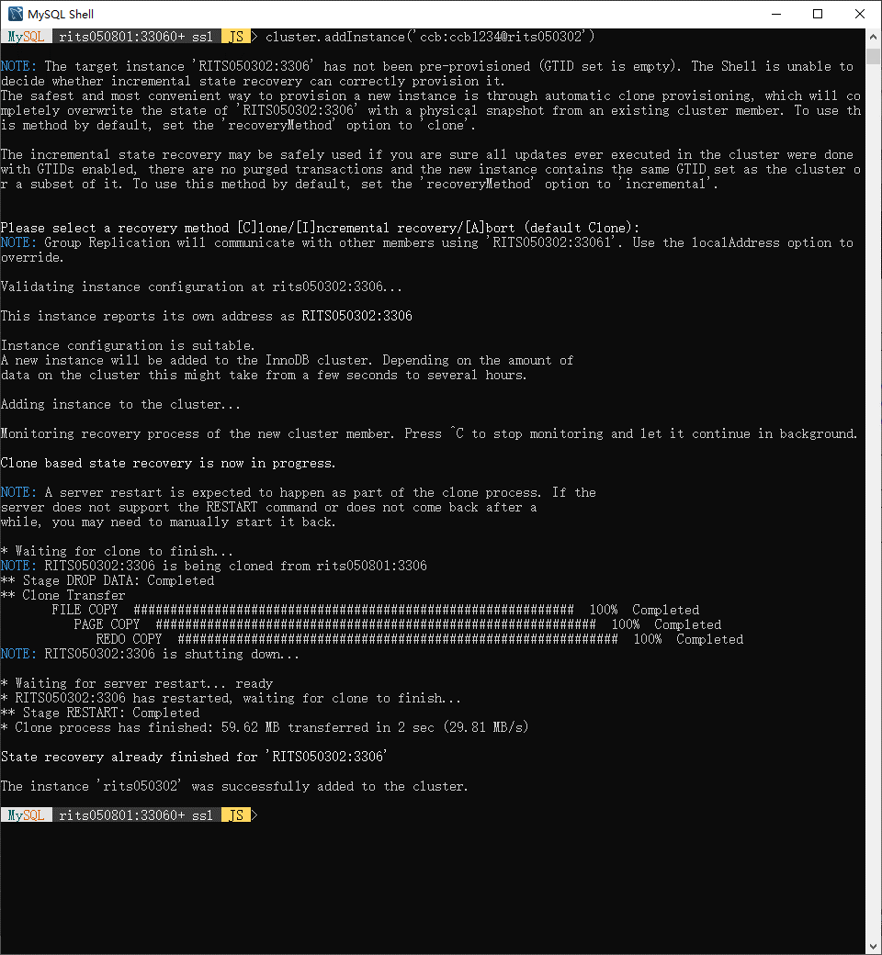
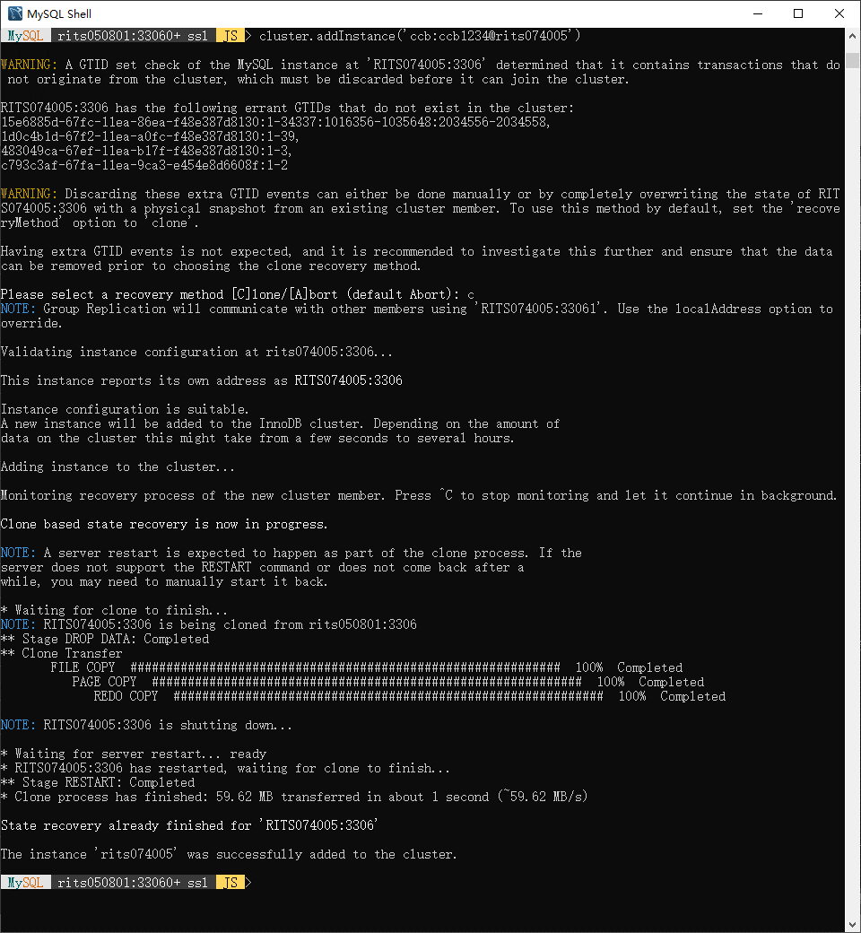
⑦

⑧

 | No. | 操作 | 命令行 | 说明
 | ⑦ | 将从服务器加入cluster实例 | cluster.addInstance('ccb:ccb1234@rits050302') cluster.addInstance('ccb:ccb1234@rits074005') | 1、既存数据量越大，该过程耗时越长 2、上面左右两图都是正常的，左图常见于新环境，右图常见于既存环境 3、该步骤完成后从服务器会与主服务器同步，包括root账号的密码也会被改为主服务器的root密码
 | ⑧ | 确认系统询问 |  | 选择c，即使用Clone

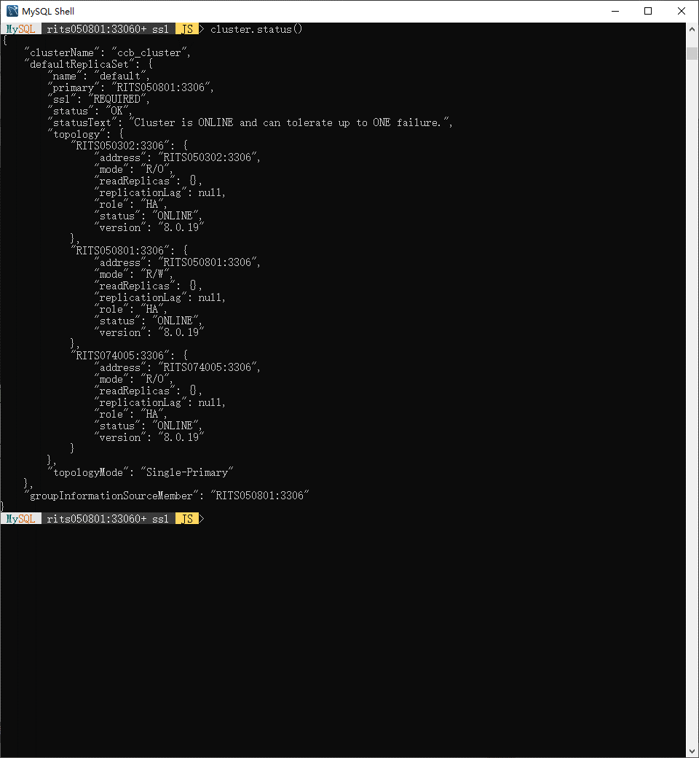
⑨

 | No. | 操作 | 命令行 | 说明
 | ⑨ | 确认cluster状态 | cluster.status() | topology中看到所有主从服务器即可

MySQL Router
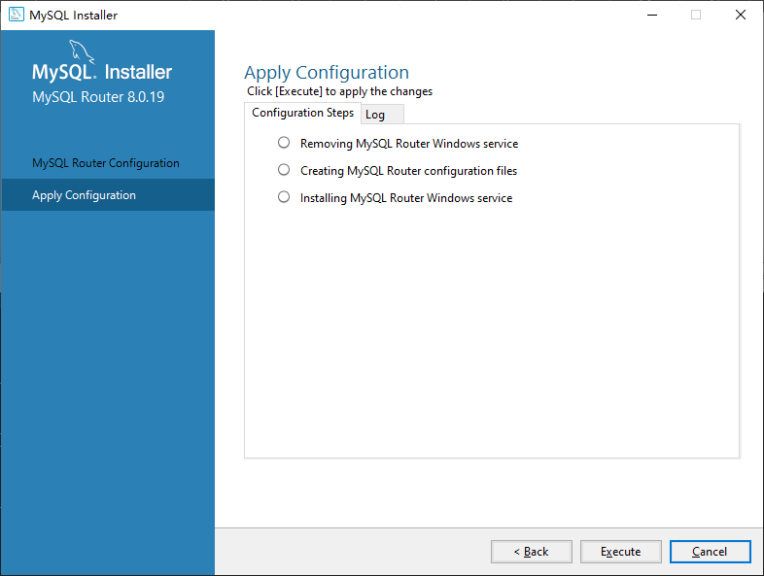
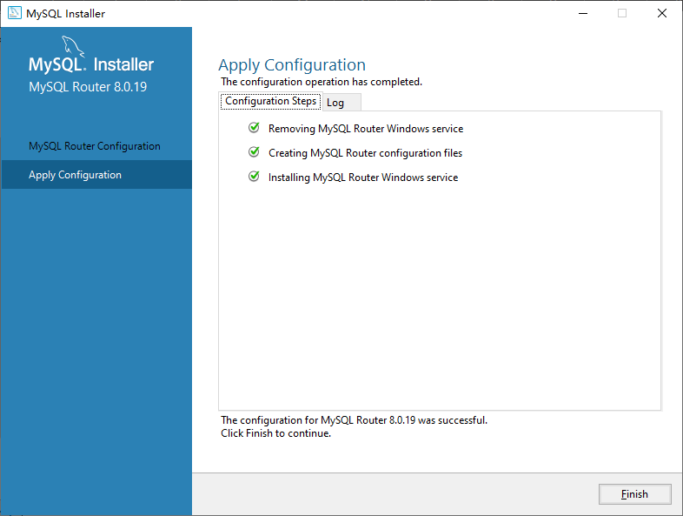
▼安装组件

 | No. | 组件名称 | 説明
 | 1 | MySQL Router 8.0.19 X64 | 帮助应用程序连接到MySQL InnoDB Cluster

▼安装
 | 1、从官网下载MySQL Installer安装包（https://dev.mysql.com/downloads/windows/installer/8.0.html）
 | 2、运行mysql-installer-community-8.0.19.0.msi
 | 3、选择Custom（仅初次安装出现）

 | 4、选择待安装组件


 | 5、安装


 | 6、配置（该步骤需要主、从服务器配置完成后进行）
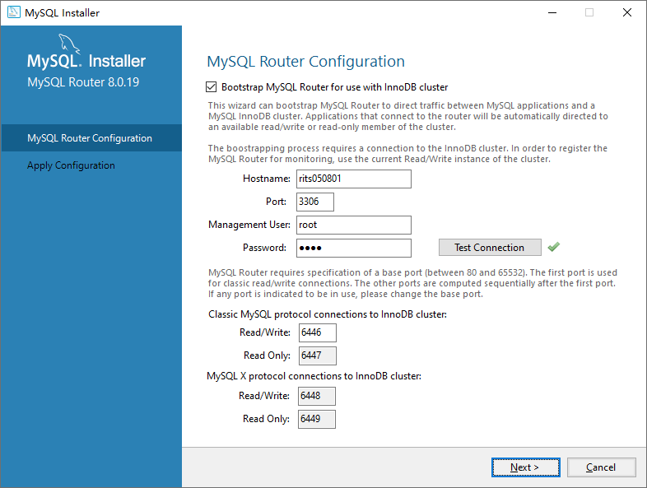

 |  |  |  | ←主服务器地址，ip也可以
 |  |  |  | ←端口默认值可能是3310，记得改成3306

 |  |  |  | ←必须检测通过才能Next

